ORDEM BANCÁRIA
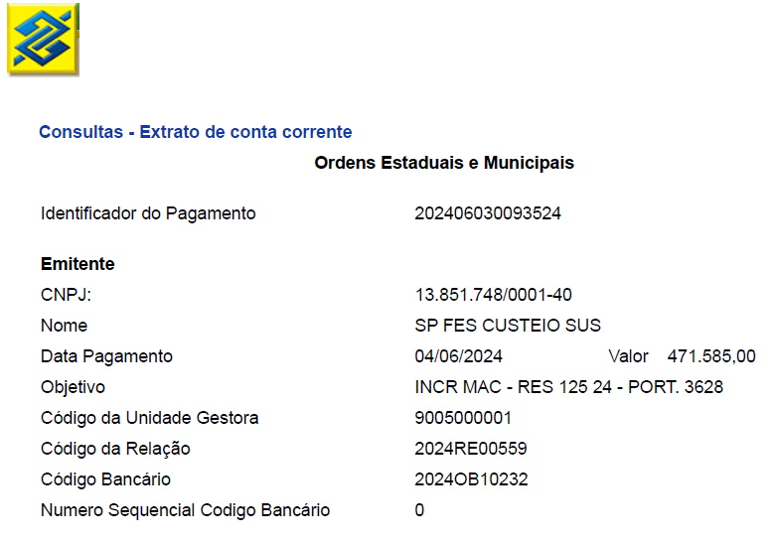

Jul-25

